UXUI 및 RAW데이터설명
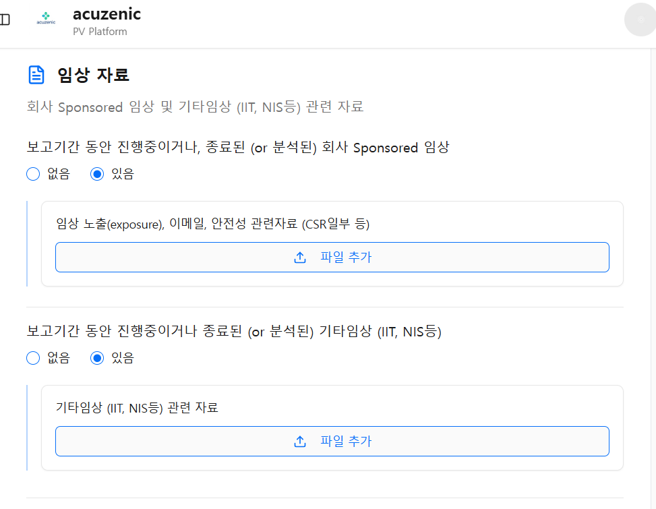
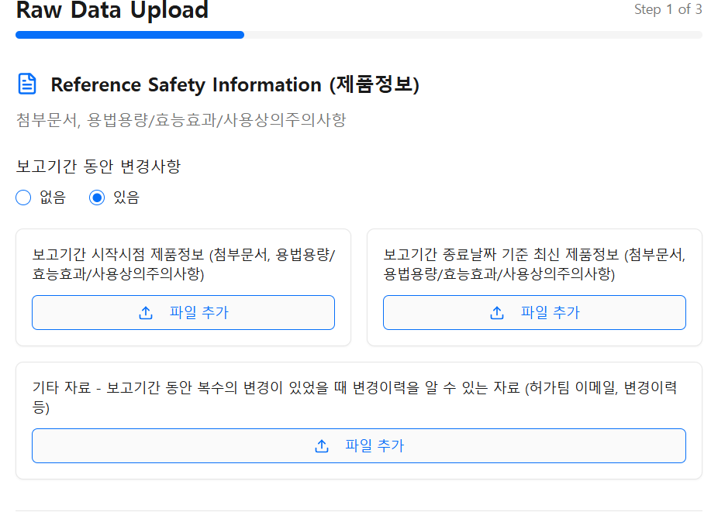
RAW데이터 종류 | RAW데이터 종류별 설명 | UX/UI에서 어디로 들어오는 항목이 해당 데이터가 되는 지.
RAW1.1_최신첨부문서 | 사용자는 의약품의 허가된 사항을 업로드 할때, 첨부문서의 형태로 업로드 할 수도 있고, 용법용량/효능효과/사용상의주의사항에 관한 내용을 각각 따로 업로드 할 수도 있음. 첨부문서로 업로드 할때는 인공지능이 알아서 첨부문서 안에서 용법용량/효능효과/사용상의 주의사항을 분리해서 캐치해야함. 첨부문서란, 의약품 허가사항의 일부로서, 의료전문가에게 의약품의 안전하고 효과적인 사용에 관한 공식적이고 상세한 정보를 제공하는 문서. 의약품의 특성, 적응증, 용법·용량, 효능효과, 안전성 등을 다루며, 환자용 설명서 및 처방 지침의 기초 자료로 활용됨. 이 첨부문서는 지속적으로 업데이트가 되는 문서로서, "RAW1.1_최신첨부문서"란 보고기간종료시점 기준으로 가장 최신의 첨부문서를 말함. 보고기간 사이에 첨부문서에 업데이트가 있었다면, "RAW1.1_최신첨부문서"와 "RAW1.2_보고기간시작시점첨부문서" 두가지 문서가 존재한다. 만약에 보고기간동안 첨부문서 내용의 업데이트 가 없었다면, "RAW1.1_최신첨부문서"와 "RAW1.2_보고기간시작시점첨부문서" 두가지 문서가 동일한 문서일 것이다. 그렇다면 사용자는 1개의 첨부문서만을 업로드 할 것이다. | 보고기간종료시점 기준 최신 제품정보(Reference Safety Information)
RAW1.2_보고기간시작시점첨부문서 | 사용자는 의약품의 허가된 사항을 업로드 할때, 첨부문서의 형태로 업로드 할 수도 있고, 용법용량/효능효과/사용상의주의사항에 관한 내용을 각각 따로 업로드 할 수도 있음. 첨부문서로 업로드 할때는 인공지능이 알아서 첨부문서 안에서 용법용량/효능효과/사용상의 주의사항을 분리해서 캐치해야함. 첨부문서란, 의약품 허가사항의 일부로서, 의료전문가에게 의약품의 안전하고 효과적인 사용에 관한 공식적이고 상세한 정보를 제공하는 문서. 의약품의 특성, 적응증, 용법·용량, 효능효과, 안전성 등을 다루며, 환자용 설명서 및 처방 지침의 기초 자료로 활용됨. 이 첨부문서는 지속적으로 업데이트가 되는 문서로서, "RAW2.1_최신첨부문서"란 보고기간시작시점 당시의 첨부문서를 말함. 보고기간 사이에 첨부문서에 업데이트가 있었다면, "RAW1.1_최신첨부문서"와 "RAW1.2_보고기간시작시점첨부문서" 두가지 문서가 존재한다. 만약에 보고기간동안 첨부문서 내용의 업데이트 가 없었다면, "RAW1.1_최신첨부문서"와 "RAW1.2_보고기간시작시점첨부문서" 두가지 문서가 동일한 문서일 것이다. 그렇다면 사용자는 1개의 첨부문서만을 업로드 할 것이다. | 보고기간시작시점 제품정보(Reference Safety Information)
RAW2.1_용법용량 | 사용자는 의약품의 허가된 사항을 업로드 할때, 첨부문서의 형태로 업로드 할 수도 있고, 용법용량/효능효과/사용상의주의사항에 관한 내용을 각각 따로 업로드 할 수도 있음. 첨부문서로 업로드 할때는 인공지능이 알아서 첨부문서 안에서 용법용량/효능효과/사용상의 주의사항을 분리해서 캐치해야함. "RAW2.1_용법용량"은 사용자가 첨부문서대신 용법용량에 해당하는 정보만 따로 업로드 한거임. 이것은 의약품 허가사항의 일부로서, 의료전문가에게 의약품의 안전하고 효과적인 사용에 관한 공식적이고 상세한 정보를 제공하는 문서 중에 용법용량에 대한 정보만 담은 문서임. 이것 또한 업데이트가 될 수 있는데, "RAW2.1_용법용량"란 보고기간종료시점의 가장 최신의 허가된 용법용량을 말함. 보고기간 사이에 용법용량에 업데이트가 있었다면, "RAW2.4_보고기간시작시점용법용량"와 "RAW2.1_용법용량"두가지 문서가 존재한다. 만약에 보고기간동안 용법용량 내용의 업데이트 가 없었다면, "RAW2.4_보고기간시작시점용법용량"와 "RAW2.1_용법용량"두가지 문서가 동일한 문서일 것이다. 그렇다면 사용자는 1개의 용법용량만을 업로드 할 것이다. | 보고기간종료시점 기준 최신 제품정보(Reference Safety Information)
RAW2.2_효능효과 | 사용자는 의약품의 허가된 사항을 업로드 할때, 첨부문서의 형태로 업로드 할 수도 있고, 용법용량/효능효과/사용상의주의사항에 관한 내용을 각각 따로 업로드 할 수도 있음. 첨부문서로 업로드 할때는 인공지능이 알아서 첨부문서 안에서 용법용량/효능효과/사용상의 주의사항을 분리해서 캐치해야함. "RAW2.2_효능효과"은 사용자가 첨부문서대신 효능효과에 해당하는 정보만 따로 업로드 한거임. 이것은 의약품 허가사항의 일부로서, 의료전문가에게 의약품의 안전하고 효과적인 사용에 관한 공식적이고 상세한 정보를 제공하는 문서 중에 효능효과에 대한 정보만 담은 문서임. 이것 또한 업데이트가 될 수 있는데, "RAW2.2_효능효과"란 보고기간종료시점의 가장 최신의 허가된 효능효과을 말함. 보고기간 사이에 효능효과에 업데이트가 있었다면, "RAW2.5_보고기간시작시점효능효과"와 "RAW2.2_효능효과"두가지 문서가 존재한다. 만약에 보고기간동안 효능효과 내용의 업데이트 가 없었다면, ""RAW2.5_보고기간시작시점효능효과"와 "RAW2.2_효능효과"두가지 문서가 동일한 문서일 것이다. 그렇다면 사용자는 1개의 효능효과 문서만을 업로드 할 것이다. | 보고기간종료시점 기준 최신 제품정보(Reference Safety Information)
RAW2.3_사용상의주의사항 | 사용자는 의약품의 허가된 사항을 업로드 할때, 첨부문서의 형태로 업로드 할 수도 있고, 용법용량/효능효과/사용상의주의사항에 관한 내용을 각각 따로 업로드 할 수도 있음. 첨부문서로 업로드 할때는 인공지능이 알아서 첨부문서 안에서 용법용량/효능효과/사용상의 주의사항을 분리해서 캐치해야함. "RAW2.3_사용상의주의사항"은 사용자가 첨부문서대신 사용상의주의사항에 해당하는 정보만 따로 업로드 한거임. 이것은 의약품 허가사항의 일부로서, 의료전문가에게 의약품의 안전하고 효과적인 사용에 관한 공식적이고 상세한 정보를 제공하는 문서 중에 사용상의주의사항에 대한 정보만 담은 문서임. 이것 또한 업데이트가 될 수 있는데, "RAW2.2_효능효과"란 보고기간종료시점의 가장 최신의 허가된 효능효과을 말함. 보고기간 사이에 효능효과에 업데이트가 있었다면, "RAW2.5_보고기간시작시점효능효과"와 "RAW2.2_효능효과"두가지 문서가 존재한다. 만약에 보고기간동안 효능효과 내용의 업데이트 가 없었다면, ""RAW2.5_보고기간시작시점효능효과"와 "RAW2.2_효능효과"두가지 문서가 동일한 문서일 것이다. 그렇다면 사용자는 1개의 효능효과 문서만을 업로드 할 것이다. | 보고기간종료시점 기준 최신 제품정보(Reference Safety Information)
RAW2.4_보고기간시작시점용법용량 | 사용자는 의약품의 허가된 사항을 업로드 할때, 첨부문서의 형태로 업로드 할 수도 있고, 용법용량/효능효과/사용상의주의사항에 관한 내용을 각각 따로 업로드 할 수도 있음. 첨부문서로 업로드 할때는 인공지능이 알아서 첨부문서 안에서 용법용량/효능효과/사용상의 주의사항을 분리해서 캐치해야함. "RAW2.1_용법용량"은 사용자가 첨부문서대신 용법용량에 해당하는 정보만 따로 업로드 한거임. 이것은 의약품 허가사항의 일부로서, 의료전문가에게 의약품의 안전하고 효과적인 사용에 관한 공식적이고 상세한 정보를 제공하는 문서 중에 용법용량에 대한 정보만 담은 문서임. 이것 또한 업데이트가 될 수 있는데, "RAW2.1_용법용량"란 보고기간종료시점의 가장 최신의 허가된 용법용량을 말함. 보고기간 사이에 용법용량에 업데이트가 있었다면, "RAW2.4_보고기간시작시점용법용량"와 "RAW2.1_용법용량"두가지 문서가 존재한다. 만약에 보고기간동안 용법용량 내용의 업데이트 가 없었다면, "RAW2.4_보고기간시작시점용법용량"와 "RAW2.1_용법용량"두가지 문서가 동일한 문서일 것이다. 그렇다면 사용자는 1개의 용법용량만을 업로드 할 것이다. | 보고기간시작시점 제품정보(Reference Safety Information)
RAW2.5_보고기간시작시점효능효과 | 사용자는 의약품의 허가된 사항을 업로드 할때, 첨부문서의 형태로 업로드 할 수도 있고, 용법용량/효능효과/사용상의주의사항에 관한 내용을 각각 따로 업로드 할 수도 있음. 첨부문서로 업로드 할때는 인공지능이 알아서 첨부문서 안에서 용법용량/효능효과/사용상의 주의사항을 분리해서 캐치해야함. "RAW2.2_효능효과"은 사용자가 첨부문서대신 효능효과에 해당하는 정보만 따로 업로드 한거임. 이것은 의약품 허가사항의 일부로서, 의료전문가에게 의약품의 안전하고 효과적인 사용에 관한 공식적이고 상세한 정보를 제공하는 문서 중에 효능효과에 대한 정보만 담은 문서임. 이것 또한 업데이트가 될 수 있는데, "RAW2.2_효능효과"란 보고기간종료시점의 가장 최신의 허가된 효능효과을 말함. 보고기간 사이에 효능효과에 업데이트가 있었다면, "RAW2.5_보고기간시작시점효능효과"와 "RAW2.2_효능효과"두가지 문서가 존재한다. 만약에 보고기간동안 효능효과 내용의 업데이트 가 없었다면, ""RAW2.5_보고기간시작시점효능효과"와 "RAW2.2_효능효과"두가지 문서가 동일한 문서일 것이다. 그렇다면 사용자는 1개의 효능효과 문서만을 업로드 할 것이다. | 보고기간시작시점 제품정보(Reference Safety Information)
RAW2.6_보고기간시작시점사용상의주의사항 | 사용자는 의약품의 허가된 사항을 업로드 할때, 첨부문서의 형태로 업로드 할 수도 있고, 용법용량/효능효과/사용상의주의사항에 관한 내용을 각각 따로 업로드 할 수도 있음. 첨부문서로 업로드 할때는 인공지능이 알아서 첨부문서 안에서 용법용량/효능효과/사용상의 주의사항을 분리해서 캐치해야함. "RAW2.3_사용상의주의사항"은 사용자가 첨부문서대신 사용상의주의사항에 해당하는 정보만 따로 업로드 한거임. 이것은 의약품 허가사항의 일부로서, 의료전문가에게 의약품의 안전하고 효과적인 사용에 관한 공식적이고 상세한 정보를 제공하는 문서 중에 사용상의주의사항에 대한 정보만 담은 문서임. 이것 또한 업데이트가 될 수 있는데, "RAW2.2_효능효과"란 보고기간종료시점의 가장 최신의 허가된 효능효과을 말함. 보고기간 사이에 효능효과에 업데이트가 있었다면, "RAW2.6_보고기간시작시점사용상의주의사항"와 "RAW2.3_사용상의주의사항"두가지 문서가 존재한다. 만약에 보고기간동안 효능효과 내용의 업데이트 가 없었다면, ""RAW2.5_보고기간시작시점효능효과"와 "RAW2.2_효능효과"두가지 문서가 동일한 문서일 것이다. 그렇다면 사용자는 1개의 효능효과 문서만을 업로드 할 것이다. | 보고기간시작시점 제품정보(Reference Safety Information)

 | raw데이터 설명 지침에 합치고, 별첨 3 업데이트 하고, ==> 지침+ 로데이터 추출 컬럼 ,raw데이터 업로드하는 화면설명 , soc 합쳐서 계산해야 된다고
 | 데이터베이스는 raw데이터 사용자가 올리는 랑, 저희학습시킨 데이터랑 완전히 분리되어야. 지침 [RAW3_sales tracker] 학습에 테스트 파일로 드린 distribution tracker RAW3_sales tacker /데이터 베이스에서 불러오는 구조 아니고, 제목만 보고 판단하는 루틴이 있고, 내용까지 들여다 보는 루틴이 있는데 제목만 보고 판단하는 루틴으로 해놨음..

